Hata Raporu
Bug No | Bug Report |  |  |  | Screen Shots

Bug#001 | Kullanıcı ilk adres kaydı yapar. Sonrasında Teslimat adresini Silmek ister fakat adres silinmez

 | Assigned by Faruk Komurcu

 | Details

 | Durum: | Bug | Başlangıç Tarihi | 12.12.2024
 | Öncelik: | Orta | Bitiş Tarihi | 12.12.2025
 | Atanan | Developer

 | Web Application Version: 7.2.8.7 -2

 | Gerçekleşme Sıklığı | Always
 | QA - Origin | Manual
 | QA - Process | Confirmation test

 | Description
 | Senaryo:

 | Belirtilen URL'e gidilir. https://testcase.myideasoft.com/
 | Daha önce kullanıcı adı & şifre ile giriş sağlandığı varsayılır
 | Hesabım sekmesi tıklanır
 | Açılan sayfada Kullanıcı Menu altında "Adres Defteri" geldiği görülür
 | Burda bulunan "Adres Defteri" ne tıklanır. "Adres Defteri" sayfası açıldığı görülür
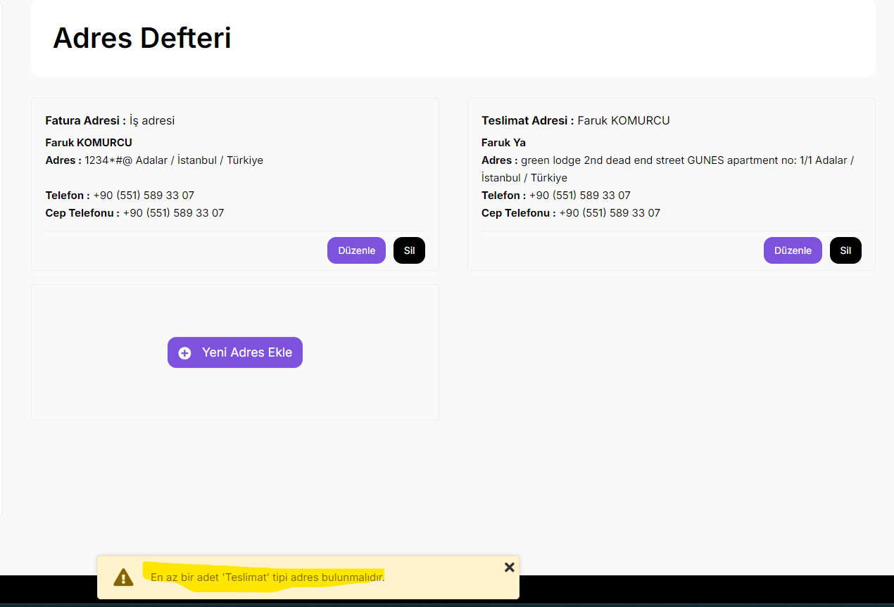
 | Yeni Adres Ekle sekmesine tıklanır
 | Zorunlu alanlar doldurulur. Kaydet butonu basılır
 | Adres defterine Teslimat & Fatura adresi olarak eklendiği görülür.
 | Kullanıcı ilk eklemiş olduğu teslimat adresini silmek ister fakat silemez

 | Expected Result:
 | Kullanıcı, ilk defa eklemiş olduğu Teslimat Adresini silebilmelidir

 | Actual Result:
 | Kullanıcı, ilk defa eklemiş olduğu Teslimat Adresini silemediği görülür

Bug#002 | Kullanıcı ilk adres kaydı yapar. Sonrasında Fatura adresini Silmek ister fakat adres silinmez

 | Assigned by Faruk Komurcu

 | Details

 | Durum: | Bug | Başlangıç Tarihi | 12.12.2024
 | Öncelik: | Orta | Bitiş Tarihi | 12.12.2025
 | Atanan | Developer

 | Web Application Version: 7.2.8.7 -2

 | Gerçekleşme Sıklığı | Always
 | QA - Origin | Manual
 | QA - Process | Confirmation test

 | Description
 | Senaryo:

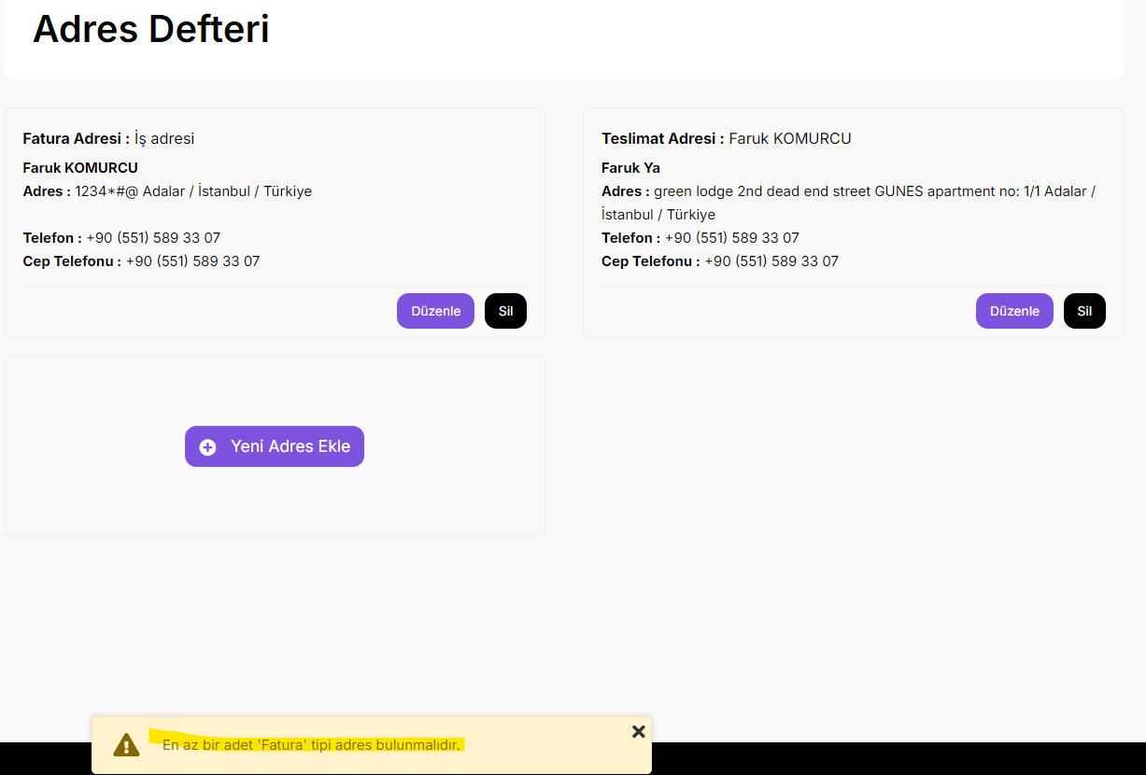
 | Belirtilen URL'e gidilir. https://testcase.myideasoft.com/
 | Daha önce kullanıcı adı & şifre ile giriş sağlandığı varsayılır
 | Hesabım sekmesi tıklanır
 | Açılan sayfada Kullanıcı Menu altında "Adres Defteri" geldiği görülür
 | Burda bulunan "Adres Defteri" ne tıklanır. "Adres Defteri" sayfası açıldığı görülür
 | Kullanıcı ilk kayıt girmiş olduğu Fatura adresine gider
 | Kullanıcı ilk eklemiş olduğu Fatura adresini silmek ister fakat silemez

 | Expected Result:
 | Kullanıcı, ilk defa eklemiş olduğu Fatura Adresini silebilmelidir

 | Actual Result:
 | Kullanıcı, ilk defa eklemiş olduğu Fatura Adresini silemediği görülür

Bug#003 | Kullanıcı, Adres ismine alfabetik karakter dışında yalnızca sayı ve noktalı yazılardan oluşan karakterleri girebiliyor

 | Assigned by Faruk Komurcu

 | Details

 | Durum: | Bug | Başlangıç Tarihi | 12.12.2024
 | Öncelik: | Orta | Bitiş Tarihi | 12.12.2025
 | Atanan | Developer

 | Web Application Version: 7.2.8.7 -2

 | Gerçekleşme Sıklığı | Always
 | QA - Origin | Manual
 | QA - Process | Confirmation test

 | Description
 | Senaryo:

 | Belirtilen URL'e gidilir. https://testcase.myideasoft.com/
 | Daha önce kullanıcı adı & şifre ile giriş sağlandığı varsayılır
 | Hesabım sekmesi tıklanır
 | Açılan sayfada Kullanıcı Menu altında "Adres Defteri" geldiği görülür
 | Burda bulunan "Adres Defteri" ne tıklanır. "Adres Defteri" sayfası açıldığı görülür
 | Kullanıcı ilk kayıt girmiş olduğu Fatura adresine gider. Düzenle ye basar
 | Adres defteri sayfası açılır. Adres: 1234*#@ girilir.
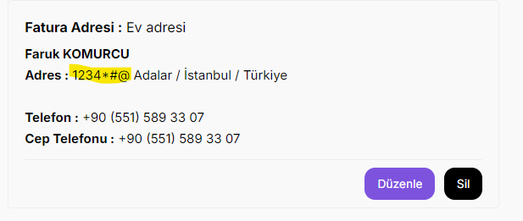
 | Öteki zorunlu alanlar doldurulur. Kayıt butonu basılır. Adres eklenmiş olur
 | Expected Result:
 | Kullanıcı, adres ismine yalnıca harf dışında oluşan karakterli diziyle kayıt oluşturamamalıdır

 | Actual Result:
 | Kullanıcı, adres ismine yalnıca harf dışında oluşan karakterli diziyle kayıt oluşturduğu görülür

Bug#004 | Kullanıcı, Adı kısmına harf dışında karakter girip, adres kaydı açabiliyor.

 | Assigned by Faruk Komurcu

 | Details

 | Durum: | Bug | Başlangıç Tarihi | 12.12.2024
 | Öncelik: | Orta | Bitiş Tarihi | 12.12.2025
 | Atanan | Developer

 | Web Application Version: 7.2.8.7 -2

 | Gerçekleşme Sıklığı | Always
 | QA - Origin | Manual
 | QA - Process | Confirmation test

 | Description
 | Senaryo:

 | Belirtilen URL'e gidilir. https://testcase.myideasoft.com/
 | Daha önce kullanıcı adı & şifre ile giriş sağlandığı varsayılır
 | Hesabım sekmesi tıklanır
 | Açılan sayfada Kullanıcı Menu altında "Adres Defteri" geldiği görülür
 | Burda bulunan "Adres Defteri" ne tıklanır. "Adres Defteri" sayfası açıldığı görülür
 | Yeni Adres Ekle sekmesine tıklanır. Adres Ekle sayfası açılır
 | Adı girilir. Adı: 1234*#@
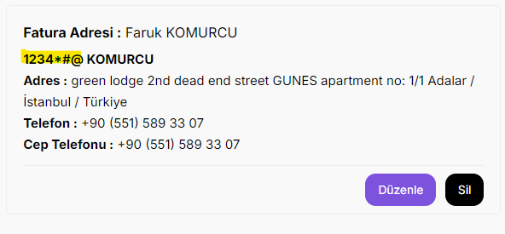
 | Öteki zorunlu alanlar doldurulur. Kayıt butonu basılır. Adres eklenmiş olur

 | Expected Result:
 | Adres ekleme sayfasında Adı kısmına harf dışı karakter girememesi beklenir.

 | Actual Result:
 | Adres ekleme sayfasında Adı kısmına harf dışı karakter girebildiği görülür.

Bug#005 | Kullanıcı, Soyadı kısmına harf dışında karakter girip, adres kaydı açabiliyor.

 | Assigned by Faruk Komurcu

 | Details

 | Durum: | Bug | Başlangıç Tarihi | 12.12.2024
 | Öncelik: | Orta | Bitiş Tarihi | 12.12.2025
 | Atanan | Developer

 | Web Application Version: 7.2.8.7 -2

 | Gerçekleşme Sıklığı | Always
 | QA - Origin | Manual
 | QA - Process | Confirmation test

 | Description
 | Senaryo:

 | Belirtilen URL'e gidilir. https://testcase.myideasoft.com/
 | Daha önce kullanıcı adı & şifre ile giriş sağlandığı varsayılır
 | Hesabım sekmesi tıklanır
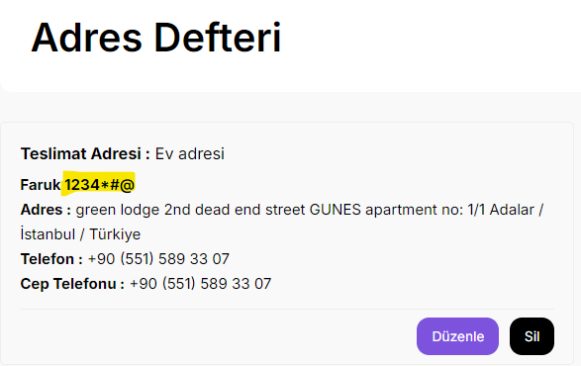
 | Açılan sayfada Kullanıcı Menu altında "Adres Defteri" geldiği görülür
 | Burda bulunan "Adres Defteri" ne tıklanır. "Adres Defteri" sayfası açıldığı görülür
 | Yeni Adres Ekle sekmesine tıklanır. Adres Ekle sayfası açılır
 | Soyadı girilir. Soyadı: 1234*#@
 | Öteki zorunlu alanlar doldurulur. Kayıt butonu basılır. Adres eklenmiş olur

 | Expected Result:
 | Adres ekleme sayfasında Soyadı kısmına harf dışı karakter girememesi beklenir.

 | Actual Result:
 | Adres ekleme sayfasında Soyadı kısmına harf dışı karakter girebildiği görülür.

Bug#006 | Kullanıcı, Adres Ekleme sayfasında Adres kısmına harf olmadan sayı & noktalı karakter girip kayıt açabiliyor

 | Assigned by Faruk Komurcu

 | Details

 | Durum: | Bug | Başlangıç Tarihi | 12.12.2024
 | Öncelik: | Orta | Bitiş Tarihi | 12.12.2025
 | Atanan | Developer

 | Web Application Version: 7.2.8.7 -2

 | Gerçekleşme Sıklığı | Always
 | QA - Origin | Manual
 | QA - Process | Confirmation test

 | Description
 | Senaryo:

 | Belirtilen URL'e gidilir. https://testcase.myideasoft.com/
 | Daha önce kullanıcı adı & şifre ile giriş sağlandığı varsayılır
 | Hesabım sekmesi tıklanır
 | Açılan sayfada Kullanıcı Menu altında "Adres Defteri" geldiği görülür
 | Burda bulunan "Adres Defteri" ne tıklanır. "Adres Defteri" sayfası açıldığı görülür
 | Yeni Adres Ekle sekmesine tıklanır. Adres Ekle sayfası açılır
 | Adres girilir. Adres: 1234*#@
 | Öteki zorunlu alanlar doldurulur. Kayıt butonu basılır. Adres eklenmiş olur
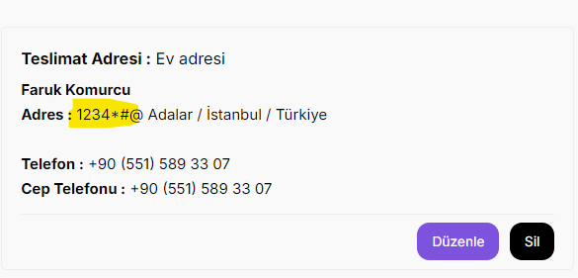
 | Expected Result:
 | Kullanıcı, Adres kısmına en az beş tane alfabetik karakter yazmadan kayıt yapamamalidır

 | Actual Result:
 | Kullanıcı, Adres kısmına en az beş tane alfabetik karakter yazmadan; harf dışında karakterden oluşan bir dizi ile kayıt oluşturduğu görüldü

Bug#007 | Kullanıcı, Adı kısmına alfabetik olarak sadece iki karakter girip Kayıt açabiliyor

 | Assigned by Faruk Komurcu

 | Details

 | Durum: | Bug | Başlangıç Tarihi | 12.12.2024
 | Öncelik: | Orta | Bitiş Tarihi | 12.12.2025
 | Atanan | Developer

 | Web Application Version: 7.2.8.7 -2

 | Gerçekleşme Sıklığı | Always
 | QA - Origin | Manual
 | QA - Process | Confirmation test

 | Description
 | Senaryo:

 | Belirtilen URL'e gidilir. https://testcase.myideasoft.com/
 | Daha önce kullanıcı adı & şifre ile giriş sağlandığı varsayılır
 | Hesabım sekmesi tıklanır
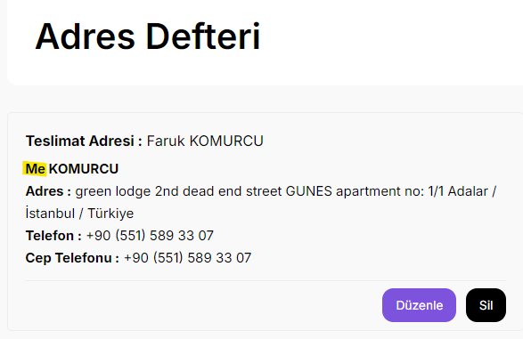
 | Açılan sayfada Kullanıcı Menu altında "Adres Defteri" geldiği görülür
 | Burda bulunan "Adres Defteri" ne tıklanır. "Adres Defteri" sayfası açıldığı görülür
 | Yeni Adres Ekle sekmesine tıklanır. Adres Ekle sayfası açılır
 | Adı alanı girilir. Ad: Me
 | Öteki zorunlu alanlar doldurulur. Kayıt butonu basılır. Adres eklenmiş olur

 | Expected Result:
 | Kullanıcı, Adı kısmına en az üç tane alfabetik karakter yazıp öyle kayıt yapabilmelidir. Üçün adet altındaki alfabetik değerler için kayıt oluşturamamlıdır.

 | Actual Result:
 | Kullanıcı, Adı kısmına üç taneden az alfabetik karakter yazıp öylece kayıt yapabildiği görüldü.

Bug#008 | Kullanıcı, Soyadı kısmına alfabetik olarak sadece iki karakter girip Kayıt açabiliyor

 | Assigned by Faruk Komurcu

 | Details

 | Durum: | Bug | Başlangıç Tarihi | 12.12.2024
 | Öncelik: | Orta | Bitiş Tarihi | 12.12.2025
 | Atanan | Developer

 | Web Application Version: 7.2.8.7 -2

 | Gerçekleşme Sıklığı | Always
 | QA - Origin | Manual
 | QA - Process | Confirmation test

 | Description
 | Senaryo:

 | Belirtilen URL'e gidilir. https://testcase.myideasoft.com/
 | Daha önce kullanıcı adı & şifre ile giriş sağlandığı varsayılır
 | Hesabım sekmesi tıklanır
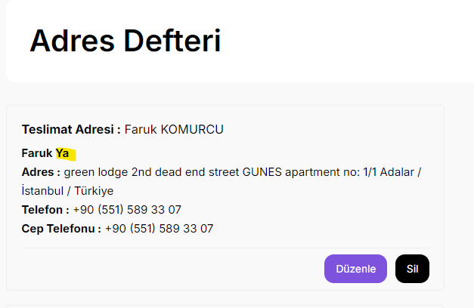
 | Açılan sayfada Kullanıcı Menu altında "Adres Defteri" geldiği görülür
 | Burda bulunan "Adres Defteri" ne tıklanır. "Adres Defteri" sayfası açıldığı görülür
 | Yeni Adres Ekle sekmesine tıklanır. Adres Ekle sayfası açılır
 | Soyadı girilir. Soyad: Ya
 | Öteki zorunlu alanlar doldurulur. Kayıt butonu basılır. Adres eklenmiş olur

 | Expected Result:
 | Kullanıcı, Soyadı kısmına en az üç tane alfabetik karakter yazıp öyle kayıt yapabilmelidir. Üçün adet altındaki alfabetik değerler için kayıt oluşturamamlıdır.

 | Actual Result:
 | Kullanıcı, Soyadı kısmına üç taneden az alfabetik karakter yazıp öylece kayıt yapabildiği görüldü.

